상품제안서
유니영 마그네틱 듀얼 대용량 양손손난로 6000mAh | 상품코드: S43483

 |  |  |  |  |  |  | 02-713-8555 | www.synergygift.co.kr
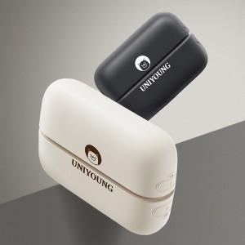

【상세/제작정보】

【인쇄/포장옵션】 | 레이저 / 포장지포장

【공급단가】 | 수량 | 30~ | 100~ | 300~ | 500~ | 1,000~
*VAT별도 | 블랙 | 17,160원 | 16,100원 | 15,610원 | 15,230원 | 14,930원
 | 화이트 | 17,160원 | 16,100원 | 15,610원 | 15,230원 | 14,930원

【상품 URL】 | https://www.synergygift.co.kr:443/src/goods_detail.php?gdno=43483

